2023.01
통신, 방송, 광고계 여럿 소식 & 컨텐츠,마케팅,PR 단신 - 1월 Issue 요약

★ 넷플릭스 팔린다?...글로벌 미디어판 재편 시나리오 솔솔
- CNBC는 최근 미디어 분야 경영자 12명과 내년 전망과 관련해 얘기를 나눈 내용을 갖고 다양한 전망을 내놨는데, 이중 2명이 2023년 넷플릭스가 다른 메이저 미디어 회사와 합병에 동의할 것으로 관측
(2명 중 1명은 넷플릭스가 파라마운트 글로벌과 합병할 것이라고 봤고 또 다른 한명은 월트디즈니와 합칠 것으로 추측)
- 출판사인 펭귄랜덤하우스의 파라마운드 사이먼 앤 슈스터 인수, 그리고 마이크로소프트가 액티비전 블리자드를 인수하려는 것에 대해 미국 하원은 견제구를 던지고 있는 상황
- 지난달 27일 기준 디즈니 시가 총액은 1600억달러, 넷플릭스는 1312억달러 규모, 양사가 합병할 경우 산업을 지배하는 스트리밍 거인의 탄생으로 이어질 수 있지만 반독점 논란에 휩싸일 수 있다고 전해옴
- 파라마운트 글로벌은 디즈니와 비교하면 규모가 작고, 시가 총액은 120억달러 미만/ 넷플릭스는 전에도 파라마운드 픽처스 인수를 시도했다는 정황도 있음
- 사모펀드가 파라마운드 글로벌 케이블 사업을 인수하고 넷플릭스는 영화 스튜디오와 CBS를 손에 넣는 시나리오가 등장할 수도 있다고 함
- 반독점을 우려하는 목소리도 큰 만큼, 마이크로소프트가 액티비전 블리자드 인수에 성공할지는 아직은 불확실한 상황, 이와 관련해 제니퍼 사바는 마이크로소프트가 넷플릭스를 인수하는 것은 합리적이고, 규제 당국 승인을 얻기도 쉽다는 점을 부각함
- 넷플릭스는 최근 선보인 광고 기반 저가형 구독 서비스 광고 파트너로 마이크로소프트를 선택했고 마이크로소프트 브래드 스미스 사장은 넷플릭스 이사회 멤버로 참여

★ 문체부, 언론진흥재단 예산 삭감…"방만경영 요소 개혁"
- 언론진흥재단의 정부광고 대행 규모가 2018년 관련법 제정 이후 늘었지만 사업개발보다 기관운영비가 매년 큰 폭으로 증가해 예산체계 재정비가 시급하다는 지적이 나온 데 따른 조치
(재단의 주요 재원은 정부광고수수료로, 회계 규모는 2018년 726억 원에서 지난해 1천35억 원으로 증가)
- 이에 문체부는 2023년 언론진흥재단 정부광고수수료회계를 지난해보다 21억 원 줄어든 1천14억 원으로 승인 (지역신문발전기금 전출(2023년 60억원)을 위한 언론진흥기금 출연금 증액분 30억 원을 고려하면 전년 대비 51억 원을 감액한 수준)
- 집행률이 부진한 '정부광고 협업사업'은 지난해 120억 원에서 2023년 84억 원으로 감액하고, 지역신문발전기금과 유사·중복성이 지적된 '우리 지역 뉴스크리에이터 양성 사업'도 지난해를 끝으로 종료

★ 메타 -64%, 넷플릭스 -51%... FAANG, 작년 시총 3789조원 증발
- 작년 미국 빅테크 기업 ‘FAANG’(페이스북 모회사 메타, 애플, 아마존, 넷플릭스, 구글)의 시가 총액이 3조달러(약 3789조원) 이상 감소 (월스트리트저널(WSJ)은 1일(현지 시각) 이들 빅테크 기업이 2022년 주식 시장에서 어느 때보다 저조한 성적을 냈다고 보도)
(메타의 주가는 64%이상 폭락했고, 넷플릭스는 51% 하락해 반토막이 났다. 나머지 3개 기업도 주가가 27% 이상 감소)
- 대형주인 FAANG의 동반 하락으로 미국 500대 기업의 주가를 반영하는 스탠더드앤드푸어스(S&P) 500지수도 함께 떨어짐/ 작년 S&P 지수 하락폭은 19%로 2008년 국제 금융위기 이후 가장 나쁜 성적이라고 WSJ에서 전해옴
(FAANG의 시총이 급감하면서 S&P 500에서 차지하는 비중도 2021년 17%에서 작년 13%로 감소)

★ 닐슨, 차세대 측정 시스템 "닐슨 원" 출시
- 새로운 대체 TV와 미디어 "통화" 시장이 성장하고 있는 가운데, 닐슨은 기대받고 있는 교차 플랫폼 측정 시스템인 닐슨 원이 1월 11일에 시작된다고 발표
(닐슨 원 애즈(Nielsen ONE Ads)는 최신 측정 혁신으로 화면 전체에서 일관성 있게 비교 가능하며, 중복 제거된 뷰를 제공한다고 함, 처음 런칭은 미국에서 시작 예고)
- 원 애즈 출시에 따라 광고주, 브랜드 및 퍼블리셔는 선형 TV, 커넥티드 TV, 데스크톱 및 모바일에서 중복 제거된 도달 범위와 빈도를 이해할 수 있을 것이라고 밝힘
- 퍼블리셔가 자사 플랫폼의 강점을 보여주고 미디어 구매자에게 올바른 시청자들에게 다가갈 수 있는 가장 효율적이고 효과적인 광고 장소를 찾을 수 있도록 할 것이다라고 강조
- 플랫폼 간의 표준 메트릭 외에도 보다 세분화된 선형 텔레비전 측정을 위한 영향 데이터를 도입, 오늘날의 업계 표준인 분 단위 시청자가 아닌 2단계 시청자를 계산할 예정 ( : 이것은 텔레비전과 디지털 플랫폼 전반에 걸쳐 업계에 비교적 큰 혜택을 제공할 것으로 보여짐)
- 디지털 캠페인과 통찰력을 위한 "상시" 지표를 제공, 닐슨 원의 독점 ID 시스템과 닐슨 패널의 데이터를 활용/ 벽으로 둘러싸인 정원에서 직접 퍼블리셔 통합을 통해 진정한 개인 수준의 캠페인 노출에 대한 이해를 제공할 것
- 2023년 닐슨 원 애즈는 고급 잠재 고객 및 결과 측정을 포함하도록 진화하여 종단 간 캠페인을 지원하여 미디어 여정의 각 단계에서 잠재 고객에 대한 독보적인 시각을 제공
(광고 캠페인을 본 잠재 고객부터 캠페인이 틈새 잠재고객에게 어떻게 전달되었는지, 해당 잠재고객이 캠페인을 본 결과 취한 행동에 대해 설명)
- 닐슨은 최근 닐슨 원 애즈 외에도 기기 간 교차 플랫폼, 중복제거 및 신디케이티드 콘텐츠 메트릭을 제공하는 닐슨 원 콘텐츠 알파를 선보여 유통 플랫폼 전반에 걸쳐 집계된 프로그램 성능에 대한 명확한 맥락화된 뷰를 제공한다고 밝힘

★ 2020년도(2023년 1월 발간) 방송산업 실태조사 (출처 : 과학기술정보통신부)

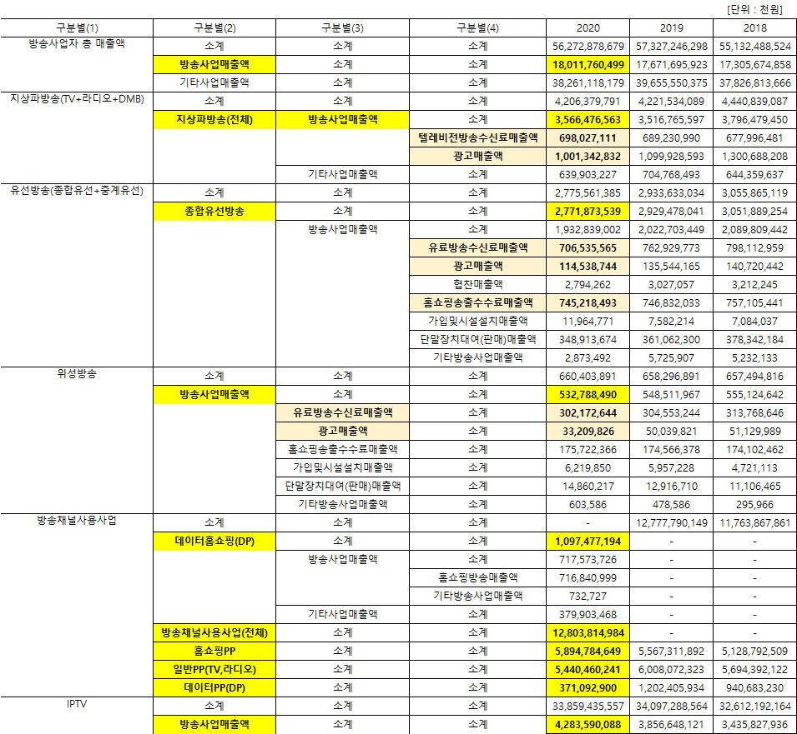

광고회사 PT 11월~02월 종합편_(기획, 제작, AOR 구분 별도표기)

BIG
BIG
PT 일자 | 광고주 | 품목 | 빌링 (억원) | 참여사 |  | 기존사 | 선정사(결과) | 비고
2023-02-15 | 제이앤비 | 프로쉬 (세정제) | 60 | 오버맨, SM C&C, 메이트, 온보드
2023-02-10 | 삼성생명 | 기업 PR | 45 | 제일, HS AD, 대홍 |  | 제일
BIG
2023-02-08 | 하림산업 | 더미식 | 60 | TBWA, 엘베스트外 |  | 디렉터스 컴퍼니
BIG
2023-02-08 | 에쓰오일 | 기업 PR | 70 | 제일, 대홍, 애드쿠아, HSAD |  | 제일
2023-02-07 | 넥센타이어 | 23년 캠페인 | 80 | 대홍, 엘베스트, 맥켄, (오리콤) |  |  |  | 오리콤 드랍
2023-02-07 | 동국제약 | 센시아 CR | 52 | TBWA, 스프링컴, 빅밴드, 동국헬스케어홀딩스, 아이디어달리 |  | 대홍
BIG
2023-02-01 | 한화손해보험 | WELL 100 | 50 | SM C&C, 엘베스트, 메이트 |  | 한컴
2023-02-01 | LG U+ | 브랜드 PR | 90 | HSAD, TBWA, 오리콤, 코마스, 펜타클, 디베이스엔 |  | 엘베스트 |  | 2개사 선정
BIG
2023-01-31 | 한국관광공사 | 글로벌 | 227 | HSAD, 이노션, 대홍, TBWA, CJ ENM, 서비스플랜, 온보드 |  | HS AD
2023-01-30 | 야놀자 | 기업PR | 100 | 차이, 이노션, TBWA, 언오피셜오피스 |  | 이노션
BIG
2023-01-30 | 씨엠에스랩 | 셀퓨전시 | 40 | 대홍, TBWA, 커뮤니크 |  | 오버맨
2023-01-27 | 하나금융그룹 | 기업PR | 80 | 대홍, SM C&C, 한컴 |  | Pool
2023-01-27 | CJ제일제당 | 햇반 | FEE | HSAD, SM C&C, The SMC, 한컴, 디렉터스컴퍼니 |  | 한컴 |  | 1차 PT : 1/6(금)
BIG
2023-01-27 | 교원투어 | 여행이지 | 45 | HSAD, 제일, 대홍, TBWA |  | HS AD
2023-01-20 | 뮤직카우 | 23년 캠페인 | 80 | 대홍, 이노션, 맥켄, 펜타클, 매드업, 에코, 돌고래 |  | 맥켄에릭슨
BIG
2023-01-19 | 에이피더핀 | 더핀 | 50 | 메이트, 머큐리프로젝트
2023-01-19 | SK텔레콤 | Grand PT | 150 | SM C&C, 메이트, 눈이셋, 앵글 |  | Pool |  | 1차 PT : 1/10(화)
2023-01-18 | 세라젬 | 디지털 | 50 | 디렉터스外 4개사 비공개
BIG
2023-01-16 | 빙그레 | 바나나맛 우유 | 15 | 디렉터스, 제일, 스프링앤플라워 |  | 제일
2023-01-16 | 쥬비스 | 다이어트 | 65 | 대홍, 메이트, 그랑몬스터, 디블렌트, 차이, 내일신문 |  | 51퍼센트
2023-01-13 | 동아오츠카 | 오로나민C | 16 | DDB, 디렉터스컴퍼니, 원더랩 |  | 엘베스트
2023-01-13 | 대명스테이션 | 대명아임레디 | 21 | DDB, 데이드, RS기획 |  | 데이드 | DDB
2023-01-11 | 카카오스타일 | 지그재그 | 40 | 대홍, 런랩, 온보드 |  | 이노션 | 대홍기획
2023-01-03 | 스퀴어맥주 | 디지털 캠페인 | 10 | 오리콤 |  |  | 오리콤
2023-12-27 | 유한양행 | 메가트루 | 20
2023-12-27 | 유한양행 | 콘택골드 | 20 | 대홍外 비공개 |  |  | 대홍기획
2023-12-21 | 하나손해보험 | 하나에코플러스자동차보험 | 22 | 디렉터스, 엠비씨플러스, 미콘크리에이티브, 베리타스미디어 |  | 엠비씨플러스 | 디렉터스컴퍼니
BIG
2023-12-21 | LG전자 | 휘센 | 70 | HSAD, TBWA, 엘베스트 |  | HS AD | TBWA
BIG
2022-12-16 | CJ올리브영 | 올영세일 캠페인 | 56 | 디렉터스컴퍼니, 애드쿠아, 펜타클 |  | 디렉터스컴퍼니 | 디렉터스컴퍼니
2022-12-15 | KB손해보험 | 상품PR | 120 | 차이, 대홍, 브랜드스톰, 타이타늄22 |  | 차이 | 차이컴外 1개사 | Pool PT로 2개 업체 선정 예정
2022-12-14 | 남양유업 | 맛있는 우유 GT | 20 | DDB, 펜타클 |  | DDB | 펜타클
BIG
BIG
BIG
2022-12-09 | 애싸 | 프리미엄소파 ESSA | 15 | SM C&C, 디렉터스컴퍼니, BBDO, 그랑몬스터 |  | SM C&C (AOR) | 디렉터스컴퍼니 | SM에서 기존 영상물을 가지고 매체 운영 중
2022-12-09 | 캐롯손해보험 | 기업PR | 120 | TBWA, 대홍, SM C&C, 엘베스트, 디블렌트, 한컴 |  | TBWA | 디블렌트
BIG
BIG
BIG
2022-12-08 | KB국민카드 | 브랜드 캠페인 | 미정 | 차이, 오리콤 |  | 차이 | 차이컴
2022-12-08 | 위메이드 | 나이트크로우 | 100 | 이노션, HS AD |  |  | HS AD
BIG
2022-12-08 | 컴투스 | 2023 컴투스 | 50 | TBWA, DDB, 디렉터스컴퍼니 |  |  | TBWA
BIG
2022-12-07 | K Car | K Car 전품목 | 65 | HSAD, SM C&C, 레오버넷, 그랑몬스터, 디블렌트 |  | 그랑몬스터 | SM C&C
2022-12-06 | 광동제약 | 비타500 CR | 62 | TBWA, 런렙, 콕스, 펜타클, HSAD |  | 런렙 | 펜타클
BIG
BIG
BIG
2022-12-06 | 위니아미 | 닥터마사지 | 20 | 메이트, 디크리에잇, 맥켄, 하쿠호도제일
2022-12-05 | SK주식회사 | 기업PR | 100 | 제일, 대홍, SM C&C |  | SM C&C | CR : 제일 / AOR : SM C&C
2022-12-01 | 하이투자증권 | MTS | 20 | DDB, 애드쿠아外 2개사 |  | DDB | 애드쿠아
2022-12-01 | 지오인포테크이노베이션 | 마이크로킥보드 | 20 | 대홍, 오버맨外 |  | 오버맨 | 대홍기획
2022-11-30 | 현대캐피탈 | 제작 & Media | ??? | 이노션,TBWA, 한컴 |  |  |  | 입찰 제출
BIG
2022-11-30 | 동아제약 | 검가드 | 40 | 제일, SM C&C, 엘베스트, 메이트 |  |  | 메이트
BIG
2022-11-29 | HY(한국야쿠르트) | 유산균 음료 | 60 | 이노션, BBDO, 미쓰윤, 더워터멜론 |  | BBDO | 더워터멜론
2022-11-29 | NC소프트 | 리니지W 모바일 글로벌 | 300 | HS AD, 케이커즈外 |  | 이노션 | 퀘이커즈 (디블렌트)
2022-11-25 | LG전자 | 트롬 | 30 | HS AD, TBWA, 디렉터스컴퍼니 |  | HS AD | HS AD
2022-11-25 | GC녹십자 | 비맥스메타 | 80 | 디렉터스컴퍼니, 제일, SM C&C, 디블렌트 |  | 제일 | 디렉터스컴퍼니
BIG
2022-11-24 | 동행복권 | 공익홍보 | 42 | 제일, 대홍, DDB, 농심, 대학내일, 피알원 |  | 대홍 | 대홍기획
2022-11-23 | 광동제약 | 제주삼다수 CR | 85 | TBWA, HSAD, DDB, 하쿠호도제일 |  | 이노션 | 하쿠호도제일
BIG
BIG
2022-11-22 | 빙그레 | 더단백 | 25 | 한컴, 브라이언에잇, 디렉터스컴퍼니, J4D |  | 브라이언에잇 | 한컴
BIG
BIG
BIG
2022-11-18 | 셀러비 코리아 | 셀러비 | 200 | 오버맨, 애드쿠아, The SMC, 엠포스 (HSAD, 메이트) |  |  | 참여사 전원 드랍 : 신용도 위험 | 퍼포먼스 마케팅 포함
BIG
2022-11-18 | 캐롯손해보험 | 기업PR | 120 | TBWA, 대홍, SM C&C, 엘베스트, 디블렌트, (한컴) |  | TBWA | 디블렌트
BIG
BIG
BIG
BIG
2022-11-17 | 노랑푸드 | 신메뉴 | 60 | 차이컴, 이노션, 디렉터스컴퍼니, 메이트, 오버맨, 오리콤 |  | 차이컴
2022-11-14 | 부산광역시 | 부산엑스포 23년 종합홍보 | 162 | 대홍, 엔씨씨애드 |  | 대홍 | 대홍기획
BIG
2022-11-14 | 한솔제지 | 홈앤데코 | 20 | 휘닉스컴, The SMC外 1개사 |  |  | The SMC
BIG
BIG
BIG
2022-11-11 | 스마트카라 | 음식물처리기 | 60 | 차이컴, 오버맨, 펜타클, 디블렌트, 미쓰윤, KECC外 9개사 |  | 펜타클 | 차이컴
2022-11-11 | DB손해보험 | 브랜드PR | 200 | 애드리치, 농심, 오리콤 |  | 오리콤 | 오리콤
BIG
2022-11-11 | CJ제일제당 | 백설 | 40 | 한컴, 맥켄에릭슨, 이든앤엘리스, SM C&C |  | 맥켄에릭슨 | SM C&C | Drop : HSAD, 디렉터스컴퍼니
BIG
2022-11-11 | HK이노엔 | 컨디션 外 | 80 | 한컴, BBDO |  | 한컴 | 한컴
BIG
BIG
BIG
BIG
2022-11-09 | 네파 | 연간대행 | 80 | SM C&C, 제일, 타이타늄22 |  | 제일 | SM C&C
2022-11-09 | 삼성증권 | 브랜드PR | 100 | 제일, 이노션, 대홍, 맥켄 |  | 제일(기업PR), 대홍(연금) | 제일기획 & 이노션
2022-11-08 | 호텔스컴바인 | 23년 상반기 캠페인 | 40 | 대홍, 제일 |  | 대홍 | 제일기획
2022-11-08 | KGC정관장 | 정관장 및 개별브랜드 디지털 | 90 | 디렉터스컴퍼니, 금요일여섯시, 빅밴드, 차이, 퍼틸레인 |  |  | 금요일여섯시 & 빅밴드 | 2개사 선정(각 45억)
2022-11-08 | 예다함 | 브랜드PR | 40 | 모집중… |  | TBWA | KECC
BIG
BIG
BIG
BIG
2022-11-04 | 대상웰라이프 | 아르포텐 | 30 | TBWA, 대홍, 디브로스실버라이님, 이노션 |  | 타이타늄22 | TBWA
2022-11-03 | 힐러비 | 품목 | 100 | 차이, MNB, 펑타이, 애드쿠아, 디베이스앤 |  |  | 디베이스앤
2022-11-02 | 남양유업 | 신제품 | 15 | 차이컴, DDB |  |  | 차이컴

광고회사 전파광고(지상파, 종편, CATV한) 01월 매출 _ ※유의※ 타매체 (디지털, 옥외, 인쇄, IPTV등) 집계 미반영
◈ 공중파/ 종편/ CATV 매출 (外매체 제외, 上Cell 지상파 下Cell 종편+케이블 순) : 본 계수는 대외비로 분류됩니다. 단순 영업 참고용으로 외부 유출은 지양/ 회사별 청약완료후, 매월초 당월계수 공유
...
종합/유선채널 매출_2023.01月 (당월 시작계수 추후 변동 가능성)
TV Chosun | 70 | 80 | 70 | 90 | N/A
Channel A | 55 | 94 | 55 | 91 | N/A
MBC Plus | 42 | 49 | 42 | 61 | (증가) sports+1 (감소) every1, dramaNET, ON, sports+2, Music
ENA | 40 | N/A | 40 | N/A | (전월 비교 데이터 전무) ENA, ENA Drama, ENA Play, ENA Story ONCE, O Life, skySports, CHING, ONT, 헬스메디
KBS N | 35 | 42 | 35 | 59 | (증가) KBS 스토리(舊 W) (감소) KBS Drama, JOY, Kids, N life, N sports
T Cast | 32 | 38 | 32 | 38 | (증가) Fashion N, CH view, CineF, 채널에버 (Foxlife) (감소) E, Dramacube, Screen, NOW(FOX), Champ, MX(FX)
SBS Plus | 28 | 36 | 28 | 53 | (감소) Plus, funE
SBS MediaNET | 8 | 13 | 8 | 13 | (증가) SBS Biz (감소) Golf, Sports, CNBC, Kizmom(舊.Nicklodeon), MTV, SBS F!
IHQ |  |  |  |  | (감소) IHQ, IHQ Drama, Sandbox+, CubeTV
SPOTV | 5 | 10 | 5 | 11 | N/A
NEW
OTT top10 : 통합, 넷플릭스, 디즈니, 티빙 (출처 : kino lights, 1월 6일자 rank)
...

